Лист2
 | П1 | П2 | П3 | min(Ai)
А1 | -7 | -11 | -9 | -11
А2 | -6 | -8 | -16 | -16 | max(min(Ai))
А3 | -21 | -10 | -12 | -21 | -11
max(Пi) | -6 | -8 | -9
 |  | min(max(Пi)) | -9

Критерий Байеса |  |  |  |  |  | Риски
 | П1 | П2 | П3 | SUM(aij * qj) |  |  | П1 | П2 | П3 | SUM(aij * qj)
А1 | -7 | -11 | -9 | -9.9 |  | А1 | 1 | 3 | 0 | 1.95
А2 | -6 | -8 | -16 | -9.7 |  | А2 | 0 | 0 | 7 | 1.75
А3 | -21 | -10 | -12 | -12.15 |  | А3 | 15 | 2 | 3 | 4.2
qj | 0.15 | 0.6 | 0.25 |  |  | qj | 0.15 | 0.6 | 0.25

Критерий Лапласа |  |  |  |  |  | Риски
 | П1 | П2 | П3 | SUM(aij * qj) |  |  | П1 | П2 | П3 | SUM(aij * qj)
А1 | -7 | -11 | -9 | -8.9991 |  | А1 | 1 | 3 | 0 | 1.3332
А2 | -6 | -8 | -16 | -9.999 |  | А2 | 0 | 0 | 7 | 2.3331
А3 | -21 | -10 | -12 | -14.3319 |  | А3 | 15 | 2 | 3 | 6.666
qj | 0.3333 | 0.3333 | 0.3333 |  |  | qj | 0.3333 | 0.3333 | 0.3333

 | П1 | П2 | П3 | min(j)aij | max(j)aij | По Гурвицу (L = 0.5) |  |  | П1 | П2 | П3 | min(j)rij | max(j)rij | По Гурвицу (L = 0.5)
A1 | -7 | -11 | -9 | -11 | -7 | -9 |  | A1 | 1 | 3 | 0 | 0 | 3 | 1.5
A2 | -6 | -8 | -16 | -16 | -6 | -11 |  | A2 | 0 | 0 | 7 | 0 | 7 | 3.5
A3 | -21 | -10 | -12 | -21 | -10 | -15.5 |  | A3 | 15 | 2 | 3 | 2 | 15 | 8.5
max(i)aij | -6 | -8 | -9

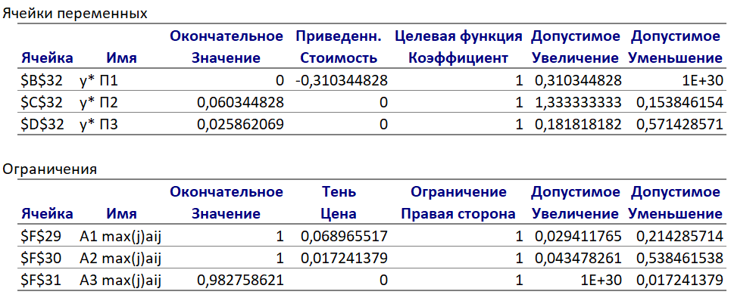
 | П1 | П2 | П3
А1 | 15 | 11 | 13 |  | 1 | <= | 1
А2 | 16 | 14 | 6 |  | 1 | <= | 1
А3 | 1 | 12 | 10 |  | 0.98275862069 | <= | 1
y* | 0 | 0.060344827586 | 0.025862068966
f(y) | 0.086206896552
x* | 0.0689 | 0.0172 | 0
f(x) | 0.0861
v' | 11.6
q* | 0 | 0.7 | 0.3
p* | 0.79924 | 0.19952 | 0

